资质元素汇总列表
资质元素名称 | 资质元素id | 类型 | 是否可以和其他DSP共享 | 必填/选填 | 是否需选有效期 | 备注
营业执照 | 1 | 图片 | 是 | 必填 | 是
ICP备案截图 | 2 | 图片 | 是 | 必填 | 否
增值电信业务经营许可证 | 3 | 图片 | 是 | 选填 | 是
医疗机构执业许可证 | 4 | 图片 | 是 | 必填 | 是
省级卫生行政部门、中医药管理部门核发的相关审查证明文件 | 5 | 图片 | 是 | 必填 | 是
省、自治区、直辖市药品监督管理部门批准的相关审查表及批准文号资质 | 6 | 图片 | 是 | 必填 | 是 | 填写与“药品药械广告审查表”一致的药品药械名称（若调用接口传此资质，接口中的supplement字段必填且按此规范填写），药品药械名称必须填写准确，否则不能共享 | 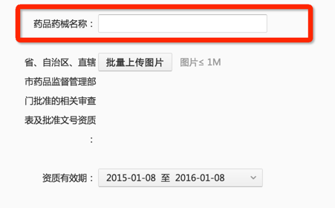
互联网药品信息服务资格证书 | 7 | 图片 | 是 | 必填 | 是
互联网药品交易服务机构资格证书 | 8 | 图片 | 是 | 必填 | 是
化妆品生产企业的《生产许可证》 | 9 | 图片 | 是 | 必填 | 是
化妆品生产企业的《卫生许可证》 | 10 | 图片 | 是 | 必填 | 是
特殊用途化妆品卫生许可批件 | 11 | 图片 | 是 | 选填 | 是 | 填写与“特殊用途化妆品卫生许可批件”一致的化妆品及功效名称（若调用接口传此资质，接口中的supplement字段必填且按此规范填写），化妆品名称及功效必须准确填写，否则不能共享 | 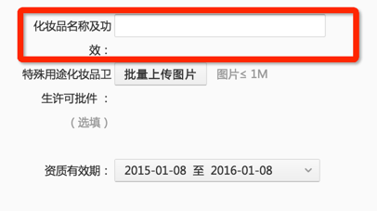
进口报关单 | 12 | 图片 | 是 | 必填 | 是 | 填写与“进口报关单”一致的进口报关化妆品名称（若调用接口传此资质，接口中的supplement字段必填且按此规范填写），进口报关化妆品名称必须填写准确，否则不能共享
进口化妆品备案凭证 | 13 | 图片 | 是 | 必填 | 是 | 填写与“进口化妆品备案凭证”一致的进口备案化妆品名称（若调用接口传此资质，接口中的supplement字段必填且按此规范填写），进口备案化妆品名称必须填写准确，否则不能共享 | 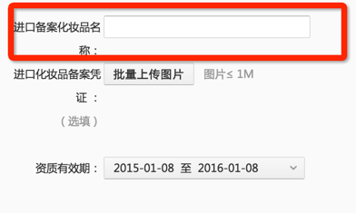
美容机构从业资格证 | 14 | 图片 | 是 | 必填 | 是
《网络文化经营许可证》 | 15 | 图片 | 是 | 必填 | 是
明星代言合同 | 16 | 图片 | 是 | 必填 | 是 | 填写与代言合同一致的代言品牌方主体公司名及明星名字，格式为：明星名字代言品牌方主体公司名。填写位置如右图 （若调用接口传此资质，接口中的supplement字段必填且按此规范填写） | 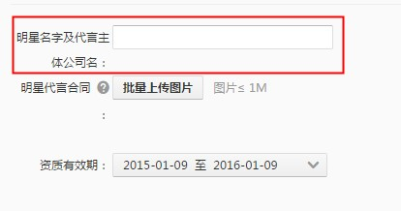
游戏版号文件 | 17 | 图片 | 是 | 必填 | 否 | 填写和游戏版号一致的游戏名称（若调用接口传此资质，接口中的supplement字段必填且按此规范填写），游戏名称必须填写准确，否则不能共享
《 经营股票承销业务资格证书》 | 18 | 图片 | 是 | 必填 | 是
《期货业务经营许可证》 | 21 | 图片 | 是 | 必填 | 是
银监会从事货币经纪的金融许可证 | 22 | 图片 | 是 | 必填 | 是
小额贷款公司经营许可证 | 23 | 图片 | 是 | 必填 | 是
融资性担保公司经营许可证 | 24 | 图片 | 是 | 必填 | 是
推广网站域名 | 25 | 文本 | 是 | 必填 | 否
店铺营业执照 | 26 | 图片 | 是 | 必填 | 是
省、自治区、直辖市药品监督管理部门批准的相关审查表及批准文号 | 27 | 图片 | 是 | 必填 | 是 | 填写与“保健食品广告审查表”一致的保健食品名称（若调用接口传此资质，接口中的supplement字段必填且按此规范填写），保健食品名称必须填写准确，否则不能共享 | 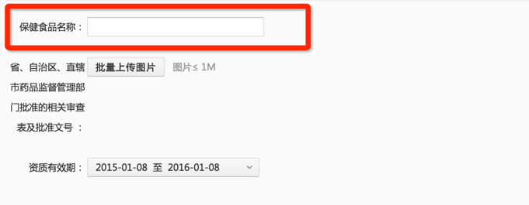
其他金融资质 | 28 | 图片 | 是 | 选填 | 是
推广落地页地址 | 29 | 文本 | 否 | 选填 | 否
P2P行业相关证明文件 | 30 | 图片 | 是 | 必填 | 是
基金管理/代销业务资质 | 31 | 图片 | 是 | 必填 | 是

